List1
Red.br. |  | Naziv | Količina | Jed.mj. | Cijena | Iznos

1. |  | 1500 x 1700 mm | 6.00 | Kom |  | 0.00 €
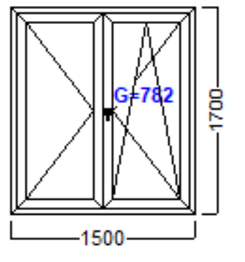

 |  | Profili:
 |  | Boja: | BIJELA
 |  | Ispuna: | 4 Float - 15 - 4 Float - 15 - 4 Low-e
 |  | Okov:
 |  | POGLED IZNUTRA

2. |  | 2000 x 1700 mm | 3.00 | Kom |  | 0.00 €

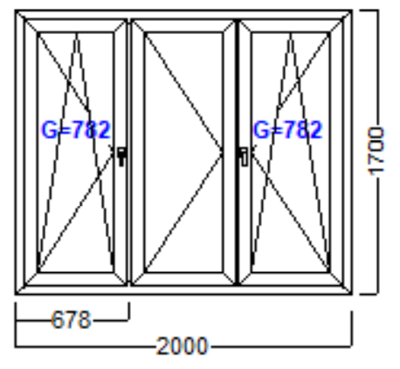

 |  | Profili:
 |  | Boja: | BIJELA
 |  | Ispuna: | 4 Float - 15 - 4 Float - 15 - 4 Low-e
 |  | Okov:
 |  | POGLED IZNUTRA

3. |  | 3350 x 1700 mm | 4.00 | Kom |  | 0.00 €

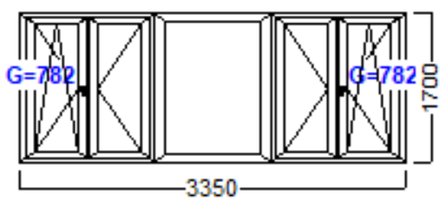

 |  | Profili:
 |  | Boja: | BIJELA
 |  | Ispuna: | 4 Float - 15 - 4 Float - 15 - 4 Low-e
 |  | Okov:
 |  | POGLED IZNUTRA

4. |  | 1800 x 2800 mm | 1.00 | Kom |  | 0.00 €
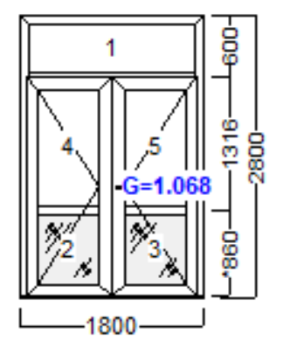

 |  | Profili:
 |  | Boja: | BIJELA
 |  | Ispuna: | [1,4,5] 4 Float - 15 - 4 Float - 15 - 4 Low-e
 |  |  | [2,3] Panel 42 mm PVC - BIJELO
 |  | Okov:
 |  | POGLED IZNUTRA

5. |  | 1300 x 1000 mm | 2.00 | Kom |  | 0.00 €

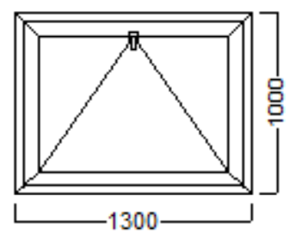

 |  | Profili:
 |  | Boja: | BIJELA
 |  | Ispuna: | 4 Float - 15 - 4 Float - 15 - 4 Low-e
 |  | Okov:
 |  | POGLED IZNUTRA

6. |  | 2000 x 1000 mm | 2.00 | Kom |  | 0.00 €

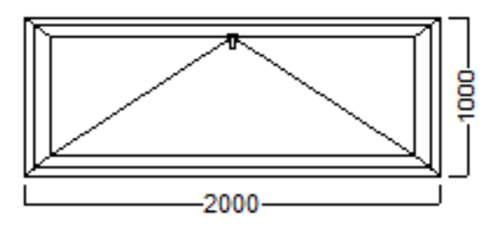

 |  | Profili:
 |  | Boja: | BIJELA
 |  | Ispuna: | [1,4,5] 4 Float - 15 - 4 Float - 15 - 4 Low-e
 |  | Okov:
 |  | POGLED IZNUTRA

7. | Vanjska klupica |  | 34 | m |  | 0.00 €
8. | Unutarnja klupica |  | 34 | m |  | 0.00 €
9. | Obrada špaleta vanjska |  | 57 | m |  | 0.00 €
10. | Obrada špaleta unutarnja |  | 57 | m |  | 0.00 €
 |  |  | Ukupno : |  |  | 0.00 €
 |  |  | PDV: 25% |  |  | 0.00 €
 |  |  | Sveukupno : |  |  | 0.00 €

